棋局交互
对局界面交互规则
1.鼠标在棋盘交叉点上双击/交叉点上单击然后点击“GO”按钮，则确定落子，向对手发送落子信息
2.鼠标在棋盘交叉点上单击预览落子，棋子显示为半透明状态，此时若单击其余可落子区域，之前的半透明棋子消失，新单击区域出现半透明棋子
3.点击“PASS”按钮，则放弃当前下子权（虚着），直接轮到对方落子
4.点击“GIVE UP”按钮，则对局结束，己方输
5.点击“MORE”按钮，弹出“OFFER DRAW”、“请求数目”、“DISPLAY STEP”、“COLLECT”与“DISPLAY INFO”按钮，再次点击“MORE”，隐藏两按钮
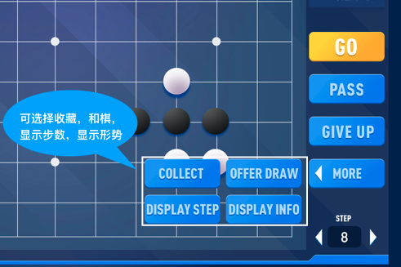
6.点击“OFFER DRAW”按钮，向对方发送和棋申请
a. | 若对方同意，则对局结束，以平局处理
b. | 若对方拒绝，则弹出提示“对方拒绝”，对局继续
7.点击“请求数目”按钮，向对方发送数目申请
a. | 若对方同意，则对局结束，系统清点目数，目数多的一方获胜
b. | 若对方拒绝，则弹出提示“对方拒绝”，对局继续
8.点击“DISPLAY STEP”按钮，使当前棋局上的棋子按照落子顺序显示相应步数编号
9.点击“COLLECT”按钮，收藏当前棋局，可在HISTORY——COLLECT中查看收藏的棋局
10.点击“STEP”下的数字，输入相应数字，便可使棋局显示所对应步数的状态，且棋子会带有步数编号
a. | 点击左/右箭头，可使棋局显示上/下一步对应状态
b. | 点击“STEP”/棋盘任意位置，棋盘变为最近一步的状态

功能交互
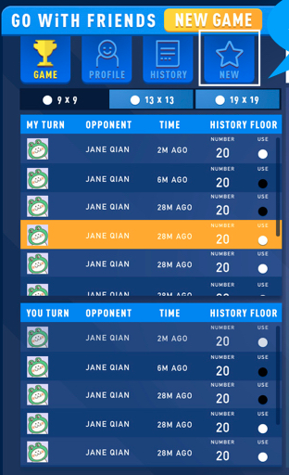
GAME
1.“MY TUERN”当前规格棋盘下轮到我的棋局列表
a. | 按新上旧下的时间排序
b. | 显示信息：我放FB头像、对方用户名、对方等待时间、当前对局最大步数、我方棋子颜色
2.“YOU TURN”当前规格棋盘下轮到对方的棋局列表
a. | 按旧上新下的时间排序
b. | 显示信息：我放FB头像、对方用户名、我方等待时间、当前对局最大步数、我方棋子颜色
c. | 我放等待时间超过3天后，时间显示处变为提醒按钮，点击按钮可向对方发送请求落子信息，点击后按钮消失
d. | 我放等待时间超过6天后，时间显示处变为提醒按钮，点击按钮可向对方发送请求落子信息，点击后按钮消失
e. | 我放等待时间超过9天后，时间显示处变为求胜按钮，点击按钮可直接获得本局胜利，且系统向对方发送消息：“因您超过9天未落子，对方向系统提出胜利请求，本次对局对方胜”
3.点击9x9、13x13、19x19按钮选择棋盘规格，“MY TUERN”&YOU TURN”的棋局列表会随棋盘规格的改变而改变
4.当玩家在9x9、13x13、19x19中任一界面时，若此时其余规格棋盘中有数据变动，相对应的按钮上会有标记提醒

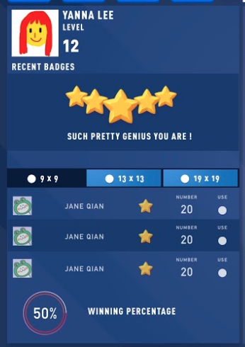
PROFILE
1.显示玩家的头像、用户名以及成就列表
2.不同规格棋局下的胜负平率率、对局总数、平均每局提目数、平均每局的时长
3.点击不同的棋盘按钮，数据随之改变

HISTORY
1.显示历史棋局以及玩家收藏的棋局
2.输入对手用户名/开局日期可以快速查找历史棋局
3.点击不同的棋盘按钮，数据随之改变
4.历史棋局&收藏棋局由新上旧下的方式排列
5.历史棋局&收藏棋局显示信息为：我放头像、对手用户名、对局最大步数、开局时间、收藏按钮开关
6.单击历史列表中的收藏按钮，所选棋局增加到收藏列表中，五角星变为黄色，再次单击按钮，弹出提示框，询问是否取消收藏，选择是，则此棋局从收藏列表取消，五角星变黑
7.单击收藏列表中的收藏按钮，弹出提示框，询问是否取消收藏，选择是，则此棋局从收藏列表取消，且历史棋局中对应的棋局，五角星变黑
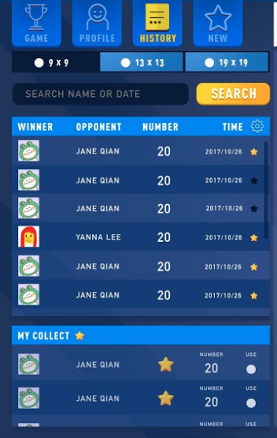
8.单击+号按钮，弹出提示框，询问是否添加对方为FB好友

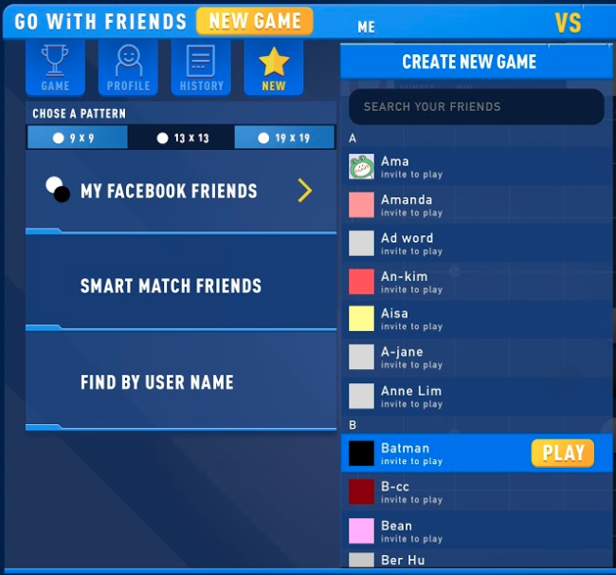
NEW
1.点击按钮“NEW GAME”、“NEW”进入新建棋局列表
2.点击9x9、13x13、19x19按钮选择新建棋局的棋盘规格
3.点击“MY FACEBOOK FRIENDS”，弹出FB好友列表，按首字母排序，点击“PLAY”发送游戏邀请
4.点击“SMART MATCH FRIENDS”，选择同等级的陌生人进行匹配
5点击“FIND BY USER NAME”，弹出输入框，输入对手用户名，点击“PLAY”发送游戏邀请

右上的按钮
1.单击帮助按钮弹出帮助列表，有交互规则、围棋规则、意见反馈&关于四个选项，点击帮助列表外的区域，列表隐藏
2.点击消息按钮弹出消息列表，有对局邀请、提醒落子、胜负判定、拒绝邀请4种信息，点击列表外的区域，列表隐藏
3.单击设置按钮，弹出设置列表
a. | 声音快关选项——消息提醒、落子音效、胜败音效

